상품제안서
무지 스텐텀블러 057 (420ml) | 상품코드: F22510

 |  |  |  |  |  |  | 02-412-0044 | www.easy1.co.kr
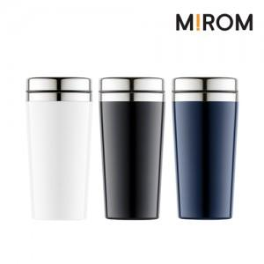

【상세/제작정보】 | <p><b><span style="font-size: 12pt;">▷입수량: 50ea/택배비: 5000원</span><span style="font-size: 12pt;">​</span><span style="font-size: 12pt;">&nbsp;별도</span></b></p>

【인쇄/포장옵션】 | 실크 / 포장지포장

【공급단가】 | 수량 | 100~ | 300~ | 500~ | 1,000~ | 3,000~
*VAT별도 | 단가 | 3,780원 | 3,640원 | 3,510원 | 3,370원 | 3,240원

【상품 URL】 | https://dev.easy1.co.kr:443/src/goods_detail.php?gdno=22510

